EFS
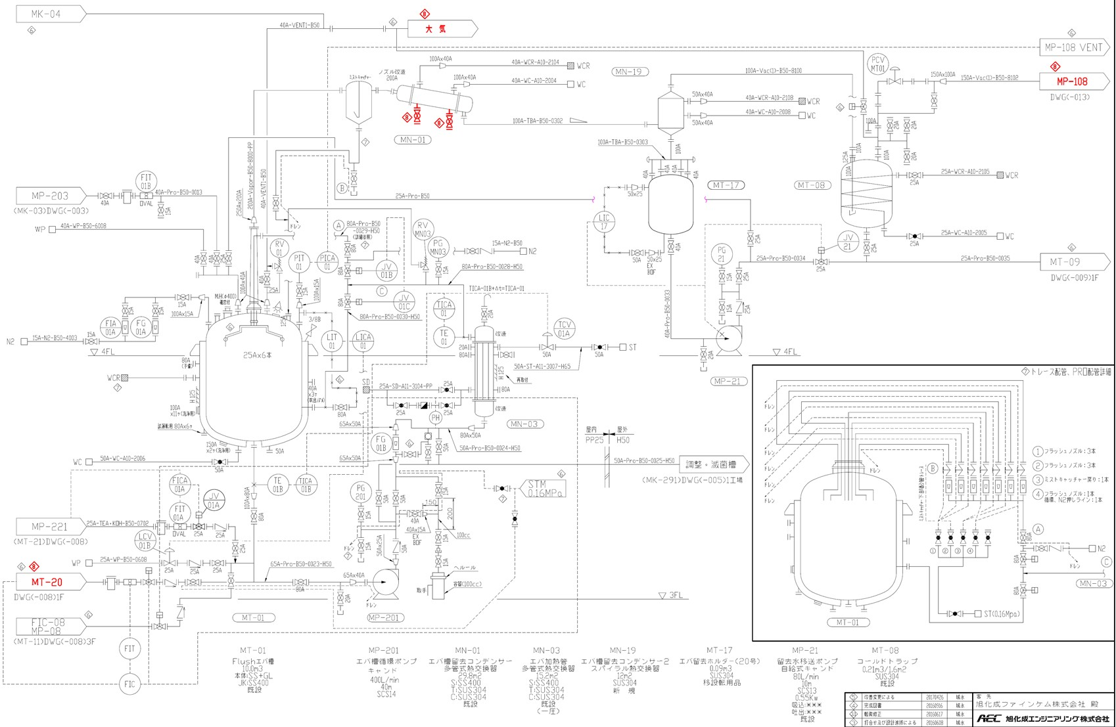
MT01内部突沸状態
20230205発生トラブル

